유스케이스 명세서
유스케이스 명세서
시스템명 | KANEMOCHI |  | 작성자 | 송재훈
단계명 | 요구사항 분석 |  | 작성일자 | 2019-10-28 |  | 버전 | v1

유스케이스 다이어그램
UCD ID |  | USDNUM001 | UCD 명 |  | USDNUM002
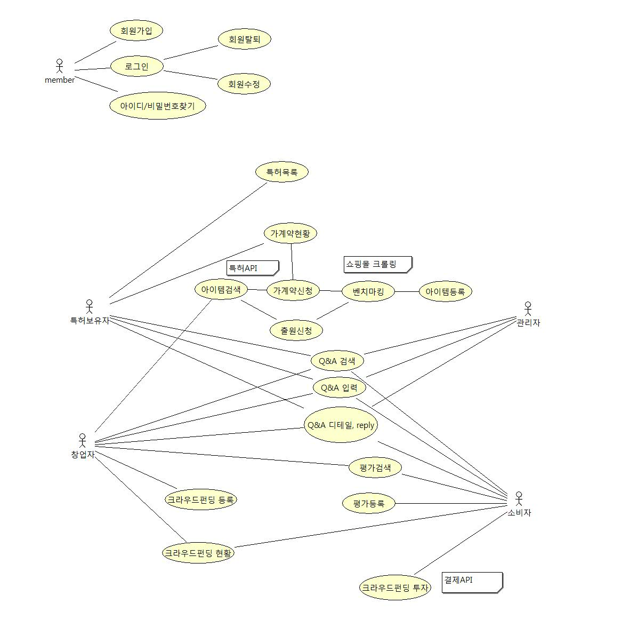

유스케이스 기술서
유스케이스 ID |  | RL_UC_001 | 유스케이스 명 |  | 회원가입
1. 주요액터
- 비회원
2. 이해관계자와 관심사항
- 회원이 창업자, 특허보유자, 관리자, 소비자로 구분된다
- 창업자 : 아이템등록 외 6가지 기능 실행가능, 특허보유자 : 특허목록 외 4가지 기능 실행가능, 소비자 : 펀딩외 5가지기능 사용가능

3.전재조건
- 입력받은 아이디는 기존 회원 아이디와 중복되어서는 안됨
4.종료조건
가입완료시 메인 창으로 이동, 실패 시, 회원등록 창에서 회원가입을 유도 |  |  |  |  |  |  |  | 가입완료시 메인 창으로 이동, 실패 시, 회원등록 창에서 회원가입을 유도한다.

유스케이스 기술서
유스케이스 ID |  | RL_UC_002 | 유스케이스 명 |  | 아이템 등록
1. 주요액터
- 창업자(회원)
2. 이해관계자와 관심사항
- 등록할 아이템을 검색 하면 쇼핑몰에서 기존아이템을 크롤링
- 검색한 아이템의 가격대를 참조, 등록시 가격 결정에 도움
- 아이템과 관련된 이미지와 특허 정보를 문서로 넣을 수 있음
3.전재조건
- 아이템이름은 중복되어서는 안됨, 한아이템은 복수의 특허를 갖는 것이 가능함
4.종료조건
- 아이템등록시, 마이페이지 리스트로 이동, 실패시 아이템 등록창에서 아이템등록을 유도

유스케이스 기술서
유스케이스 ID |  | RL_UC_003 | 유스케이스 명 |  | 크라우드펀딩 등록
1. 주요액터
- 창업자(회원), 소비자(회원)
2. 이해관계자와 관심사항
- 등록 된아이템을 크라우드펀딩 등록 가능
- 회원(창업자)가 크라우드 펀딩 등록시 다른 회원(소비자)이 투자 가능
3.전재조건
- 아이템당 크라우드펀딩은 한 개만 등록가능
4.종료조건
- 크라우드펀딩 등록 시, 펀딩 리스트 페이지로 이동, 실패 시, 펀딩 등록창에서 펀딩등록을 유도

유스케이스 기술서
유스케이스 ID |  | RL_UC_004 | 유스케이스 명 |  | 평가 등록
1. 주요액터
- 창업자(회원), 소비자(회원)
2. 이해관계자와 관심사항
- 창업자가 설문조사 할 질문을 등록
- 소비자는 창업자의 설문 항목에 설문을 실행
3.전재조건
- 설문은 익명으로 진행
4.종료조건
- 평가등록 성공 시, 평가리스트, 실패 시, 평가 등록창에서 평가 등록을 유도

유스케이스 기술서
유스케이스 ID |  | RL_UC_005 | 유스케이스 명 |  | 특허목록
1. 주요액터
- 특허보유자(회원)
2. 이해관계자와 관심사항
- 유저가 등록한 특허를 확인 가능
- 다른 회원(창업자)이 특허 사용을 요청시, 계약서 첨부 후 승인이 가능
3.전재조건
- 특허보유자의 이름과 유저의 이름은 일치 해야 함

유스케이스 기술서
유스케이스 ID |  | RL_UC_006 | 유스케이스 명 |  | Q&A
1. 주요액터
- 모든 회원
2. 이해관계자와 관심사항
- 질문 및 답변을 위한 게시판
3.전재조건
- 모든 회원이 작성한 것은 모두 공개이지만, 수정은 등록한 회원만 가능
4.종료조건
- Q&A 등록 시, Q&A 리스트로 이동, 실패 시, Q&A 등록창에서 등록을 유도

